Накладная-№3
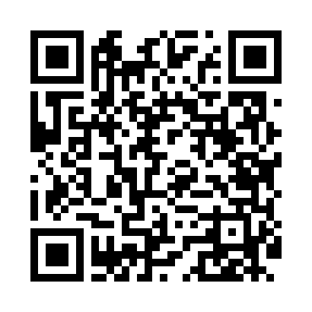
Номер товарно-транспортной накладной: |  |  | Торговый представитель: Amriyev Muhammad
Поставщик: Toshkent falcon fly 2 |  |  | Телефон торгового представителя: +998972880505
Дата отгрузки: 09.12.2025 |  |  | Контрагент: """" Klient
Дата консигнации: |  |  | Адрес:
Доставщик: |  |  | Телефон:
Телефон доставщика:
Время заказа: 09.12.2025 14:04:18
№ | Штрих-код | Название товаров (работ,услуг) | Количество | Количество в кейсе | Цена | Сумма
 |  |  | 60 |  |  | 58
1 | 6915646512043 | Соус учун махсус идиш D176042 10.5x8.7x6.1 sm DB-59-26 | 20 | 20 шт. | 0.70 | 14
2 | 6915646559406 | Пластмасса ликоб 4.2" D176142 4.2" 10.5x10.5x 5.5 sm DB-59-40 | 20 | 20 шт. | 0.90 | 18
3 | 6915649156084 | Пластиковый салатница DB-59-79 | 20 | 20 шт. | 1.30 | 26
Итого: 58$|->UZS: 725,000.00

